アプリケーションランチャー設定
1. 設定にアプリケーションマネージャを選択すると、以下のような画面が表示されます。

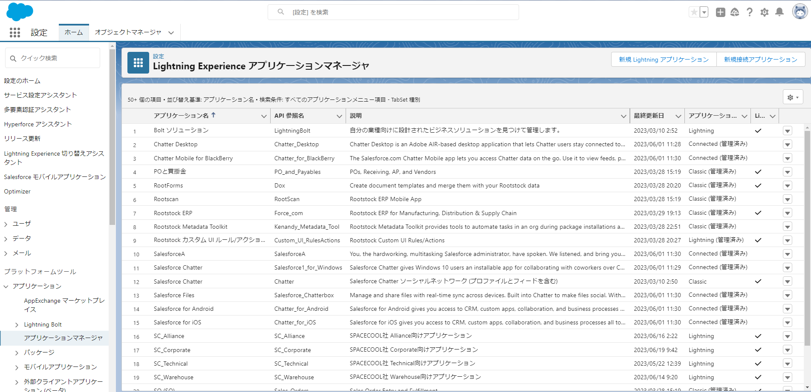

2. 新規Lightning アプリケーションボタンをクリックする
 | アプリケーション名を入力
 | API参照名を入力
 | 画像にアプリのロゴを入力
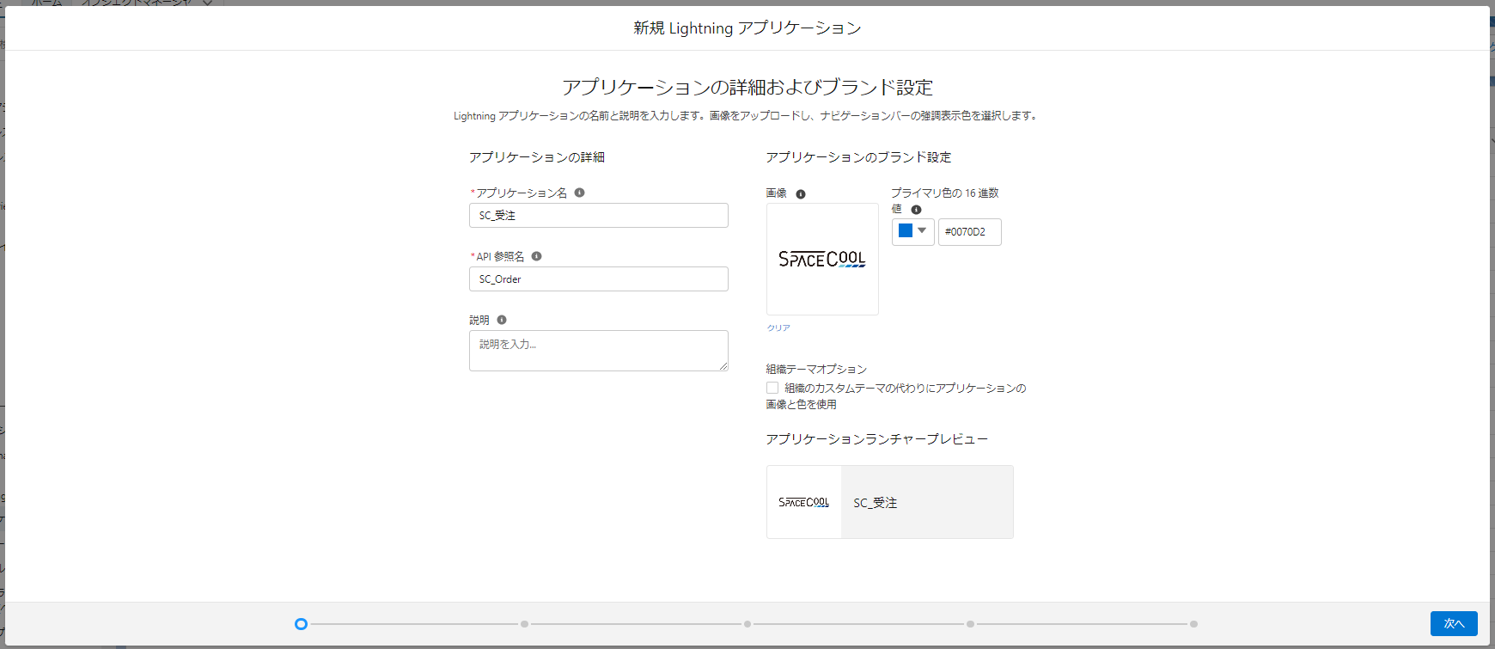

３．アプリケーションオプションを設定

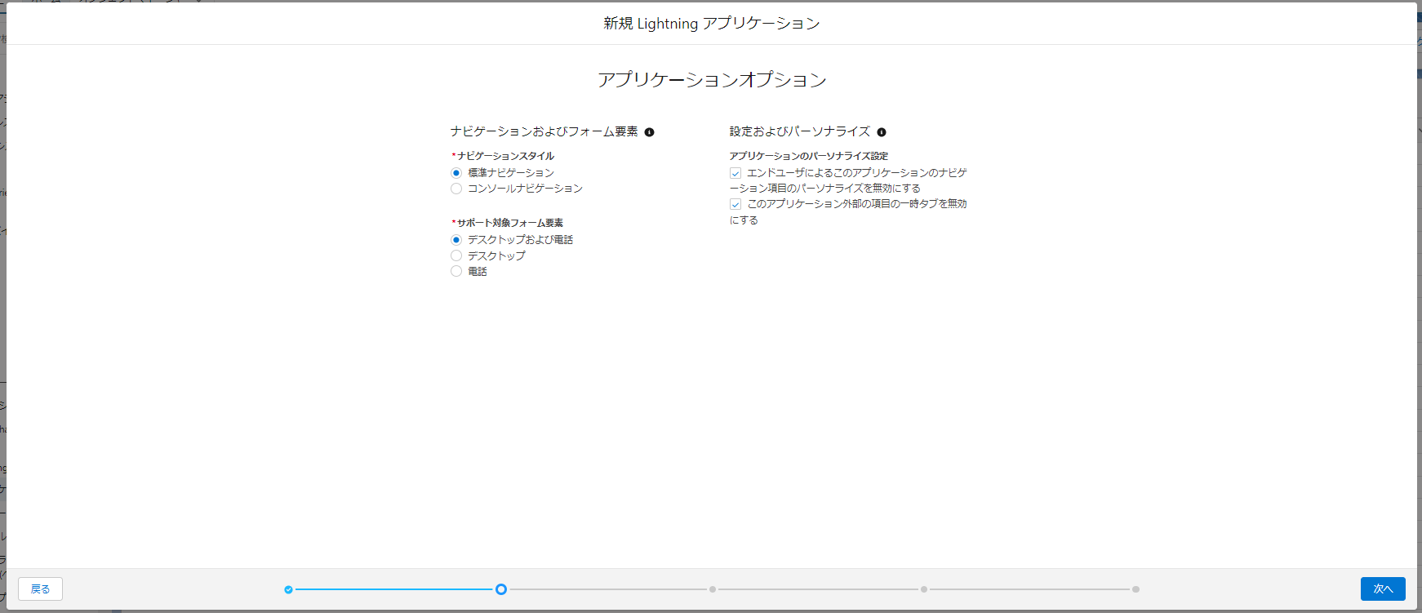

4.ユーティリティ項目を設定
例：ViewListを設定する場合
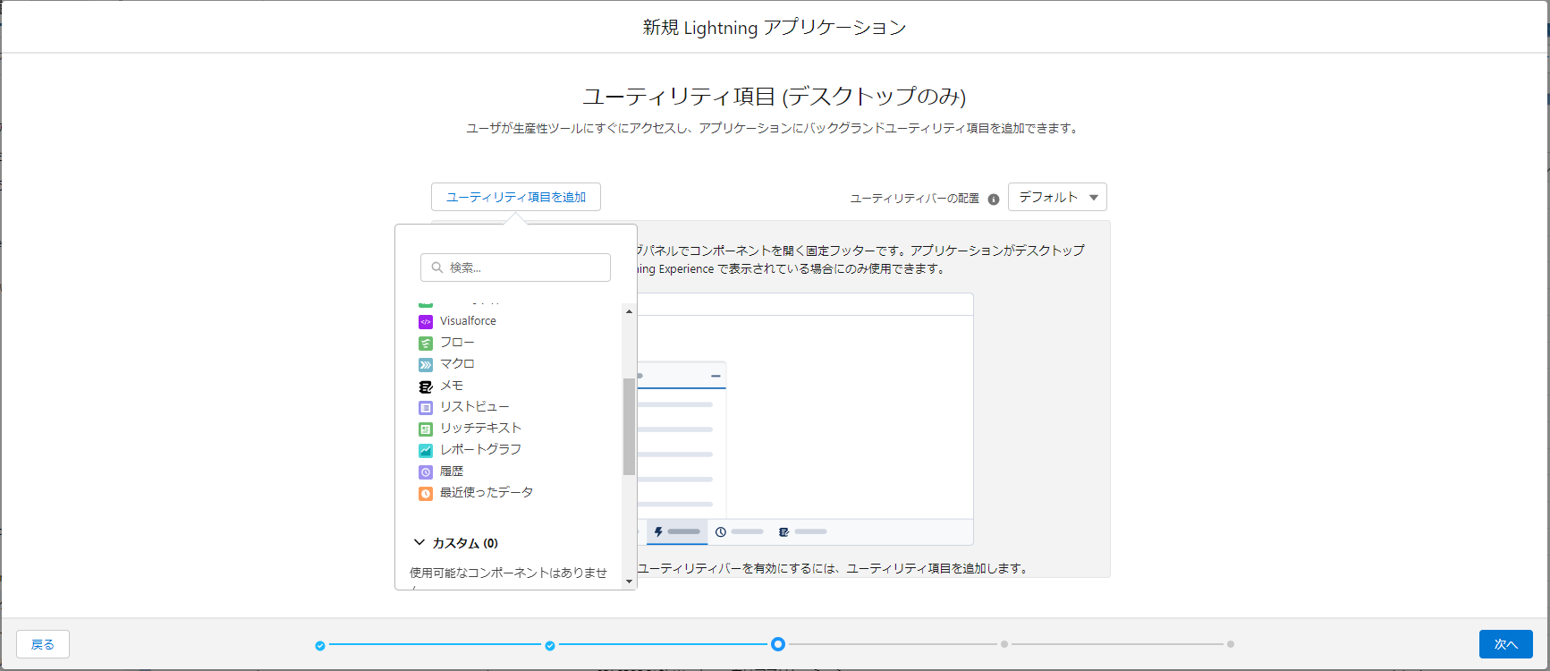

4.ナビゲーションを選択

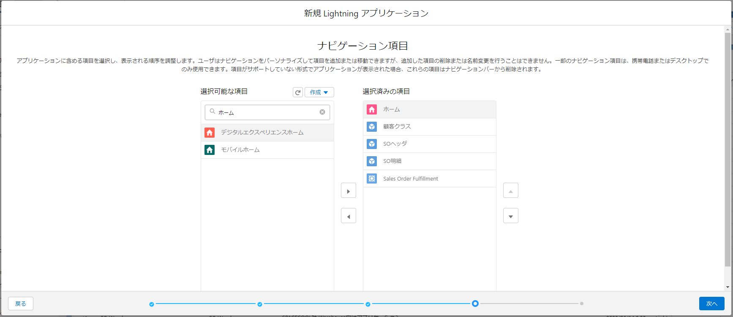

5.ユーザープロファイルを選択

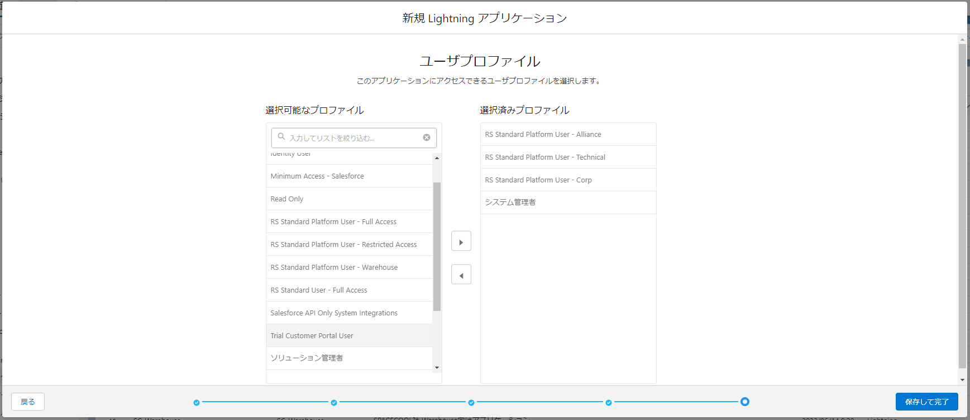

6. 結果

